MODULO 3-4
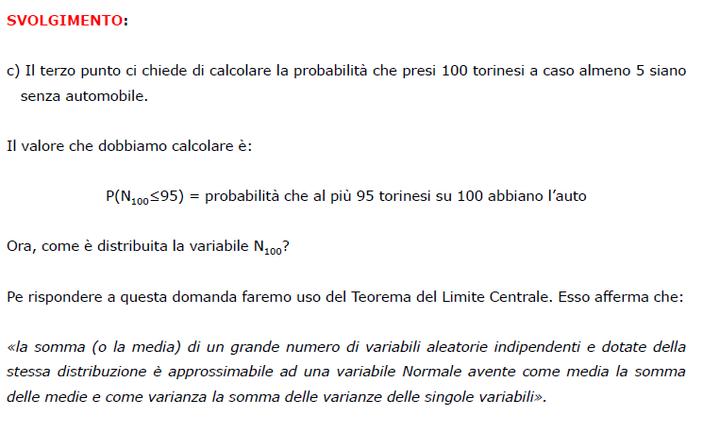
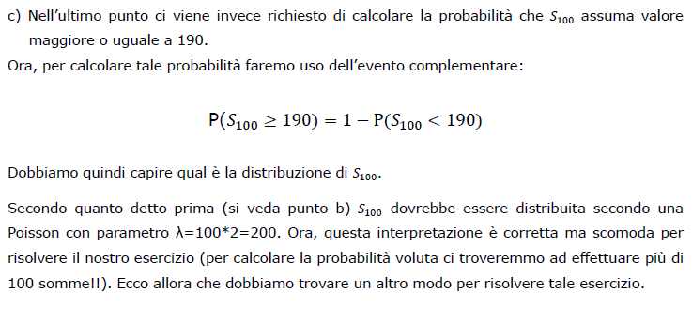
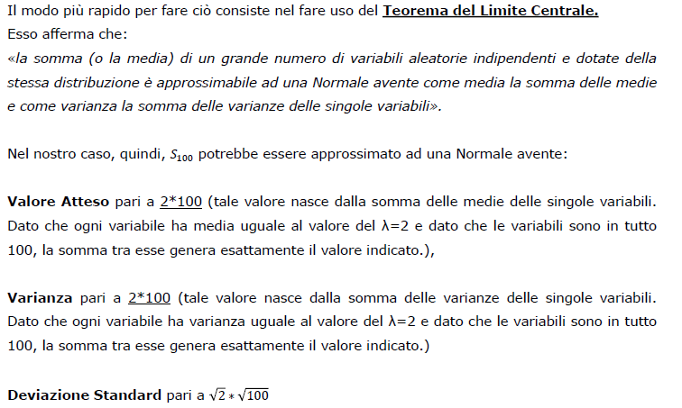
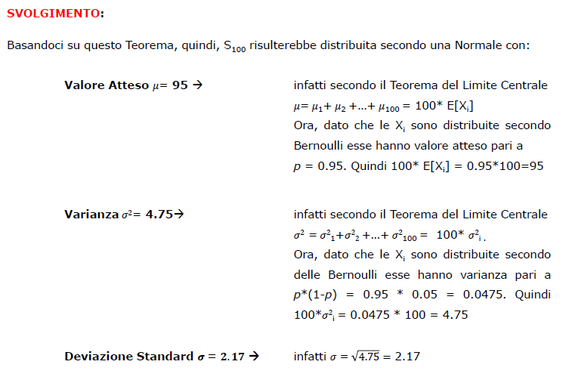
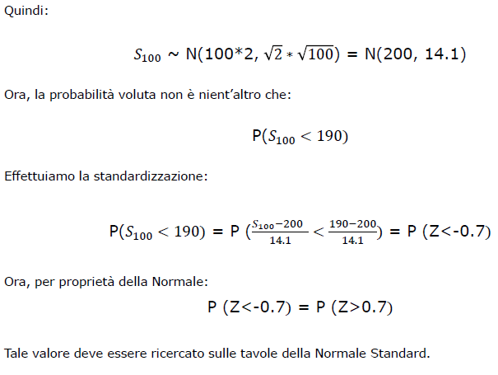
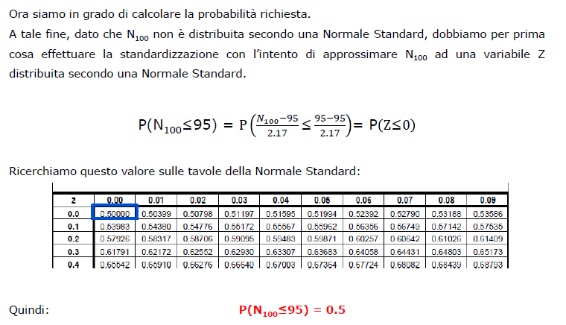
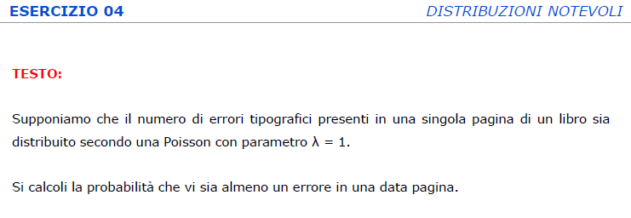
TIPO 1 | BINOMIALE
 |  |  | ESERCIZI
 |  |  | 1
 |  |  | 2
 |  |  | 3
 |  |  | 6
 |  |  | 7
 |  |  | 13
 |  |  | 16 | anche poisson
 |  |  | 22.2 | (composto)
 |  |  | 28.b
 |  |  | 30
 |  |  | 33.a E b

 |  |  | 12.3


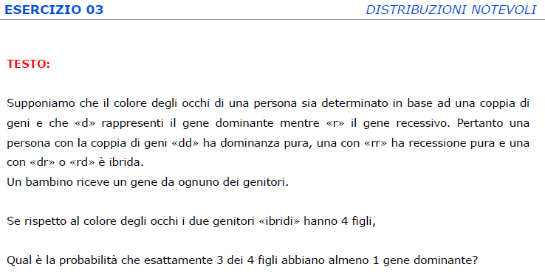

TIPO 2 | POISSON

 |  |  | ESERCIZI
 |  |  | 4
 |  |  | 5 | (particolare)
 |  |  | 7
 |  |  | 15
 |  |  | 17
 |  |  | 23.a | (composto)
 |  |  | 26
 |  |  | 31
 |  |  | 35.a E 35.b

 |  |  | [16]

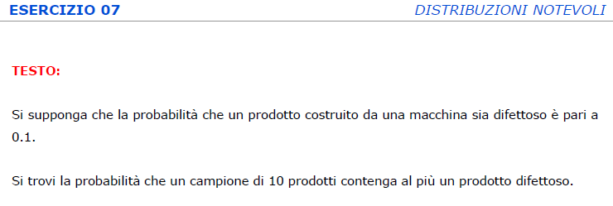

 | POISSON CON SOMMA DI PARAMETRI
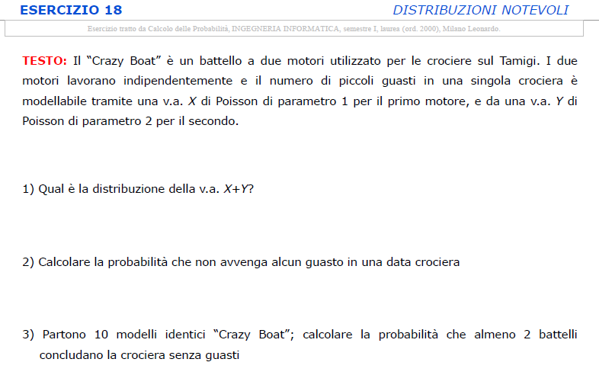
 |  |  | ESERCIZI
 |  |  | 18.1 e 18.2
 |  |  | 23.b
 |  |  | 35.c

TIPO 3 | DISTRIBUZIONE UNIFORME
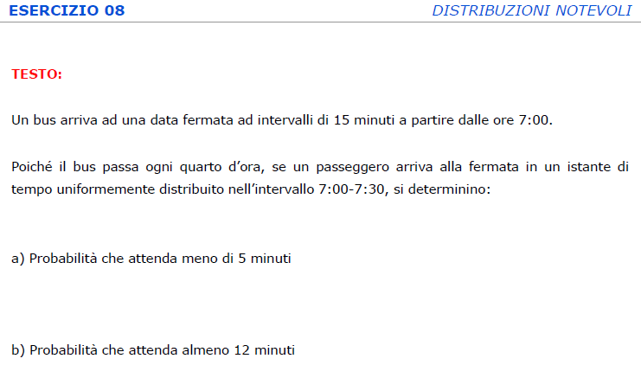
 |  |  | ESERCIZI
 |  |  | 8
 |  |  | 14
 |  |  | 37

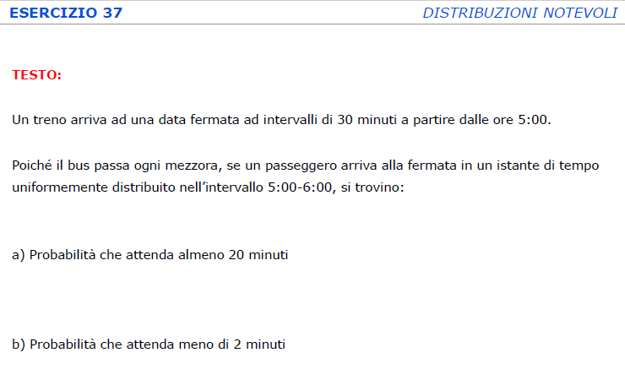
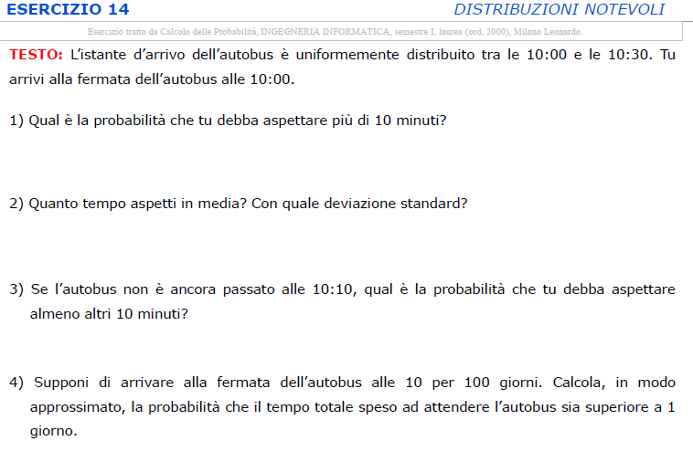

TIPO 4 | NORMALE
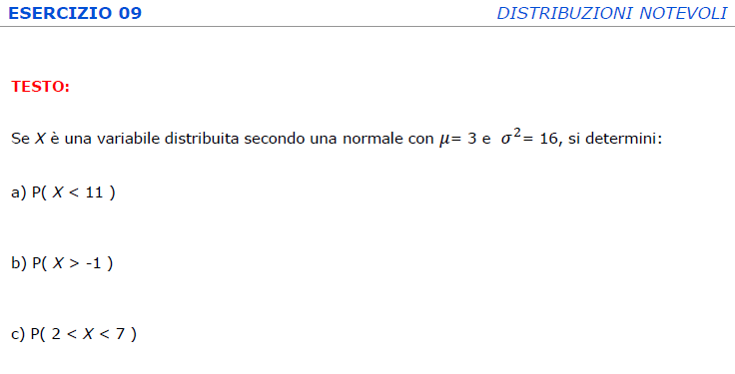
 |  |  | ESERCIZI
 |  |  | 9
 |  |  | 10
 |  |  | 11
 |  |  | 19
 |  |  | 21
 |  |  | 24
 |  |  | 25
 |  |  | 27
 |  |  | 29
 |  |  | 34
 |  |  | 38

 |  |  | IN ALCUNI ESERCIZI SI USA LA | Si usa quando nella richiesta è presente
 |  |  | PROPRIETA' DI CHIUSURA | l'avverbio COMPLESSIVAMENTE
 |  |  | RISPETTO ALLA SOMMA DELLA
 |  |  | DISTRIBUZIONE NORMALE
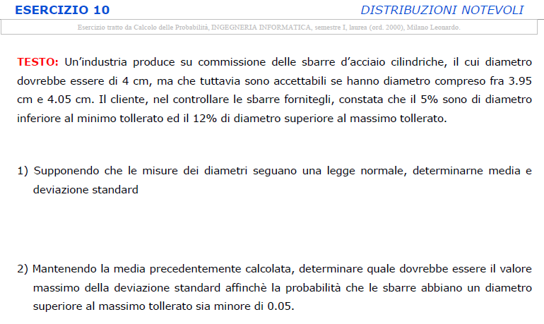
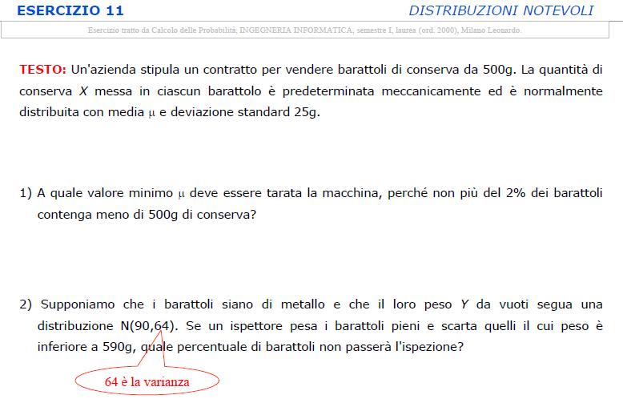
 |  |  | 24.d
 |  |  | 25.b
 |  |  | 25.d
 |  |  | 27.b
 |  |  | 27.d
 |  |  | 29.c
 |  |  | 38.c

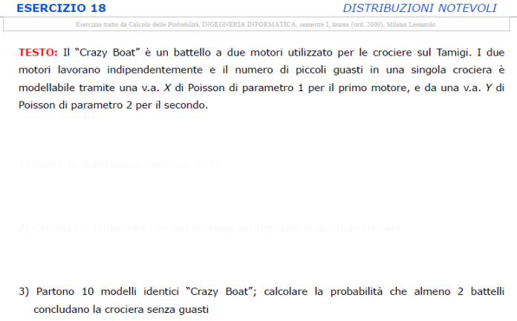
TIPO 5 | BERNOULLI
 |  |  | ESERCIZI
 |  |  | 18.3
 |  |  | 28.a

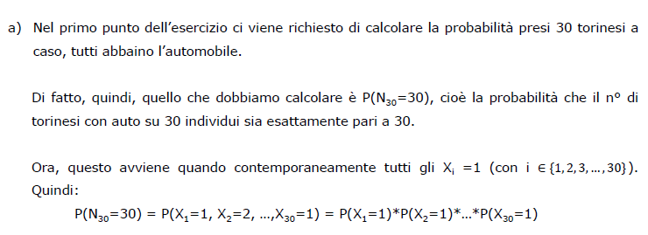

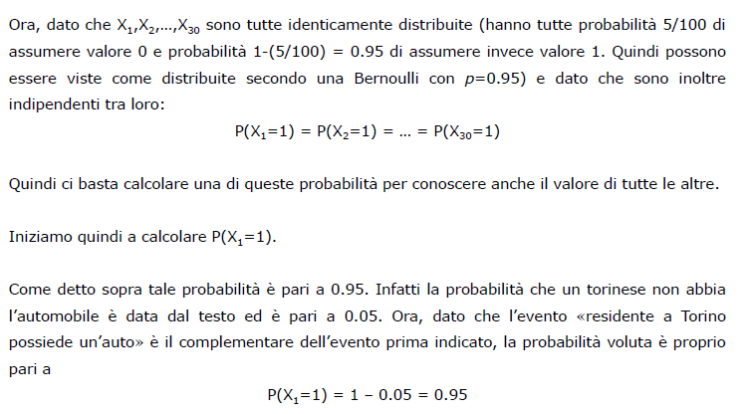

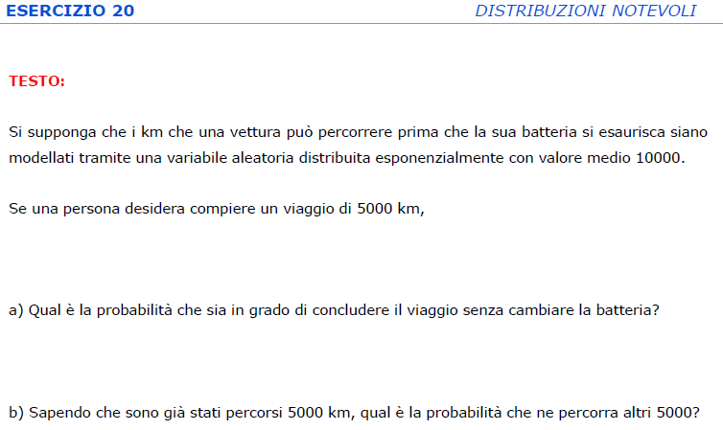
TIPO 6 | ESPONENZIALE
 |  |  | ESERCIZI
 |  |  | 12 | 12.3 binomiale, 12.4 geometrica
 |  |  | 20 | (20.b si esegue con l'assenza di memoria)
 |  |  | 22.1
 |  |  | 32 | (32.b si esegue con l'assenza di memoria)
 |  |  | 36

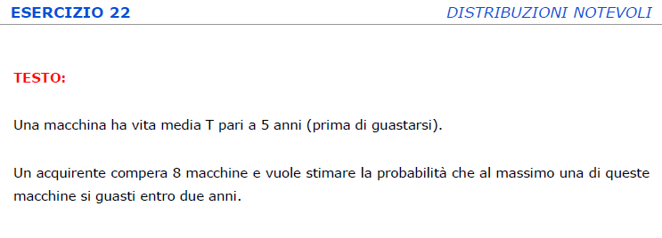
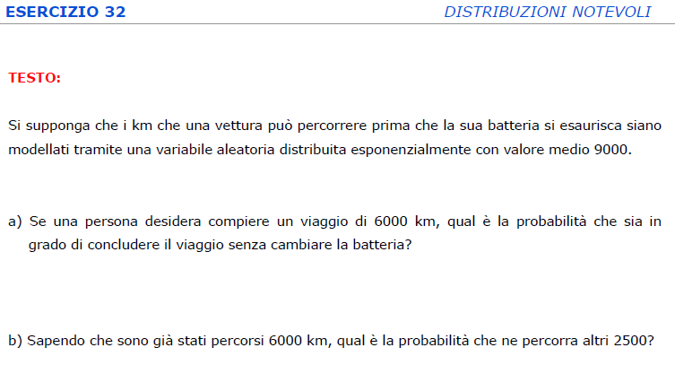

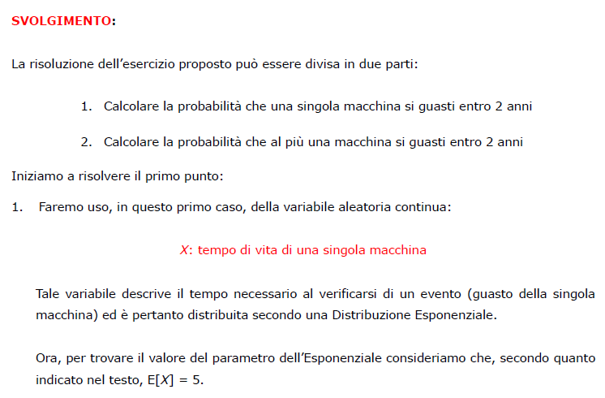

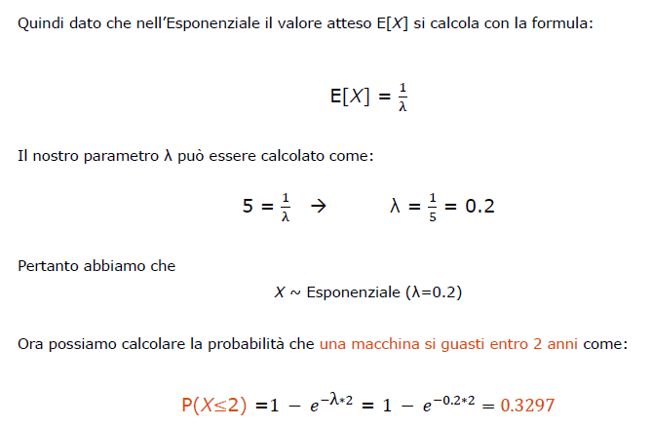

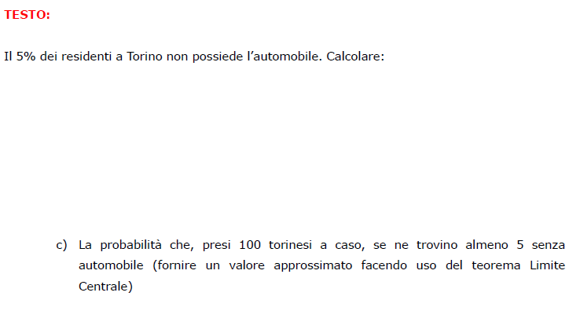
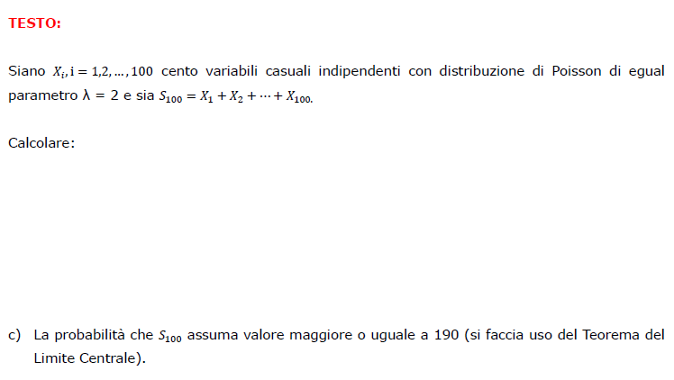
TIPO 7 | TEOREMA LIMITE CENTRALE
 | 28 | 23 | ESERCIZI
 |  |  | 23.c
 |  |  | 28.c
 |  |  | 33.c

MODULO 5
TIPO 1 | NUMEROSITÀ CAMPIONARIA NORMALE

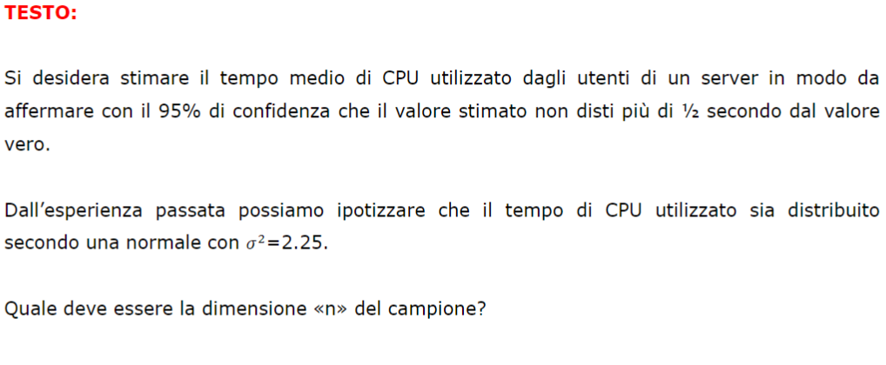
 |  |  | ESERCIZIO

 |  |  | 1
 |  |  | 7.2
 |  |  | 12.2
 |  |  | 16.2
 |  |  | 17.2
 |  |  | 21.2
 |  |  | 24.2
 |  |  | 25.2

TIPO 2 | INTERVALLO CONFIDENZA μ T STUDENT
 | con s cappuccio ^ 2 |  | ESERCIZIO
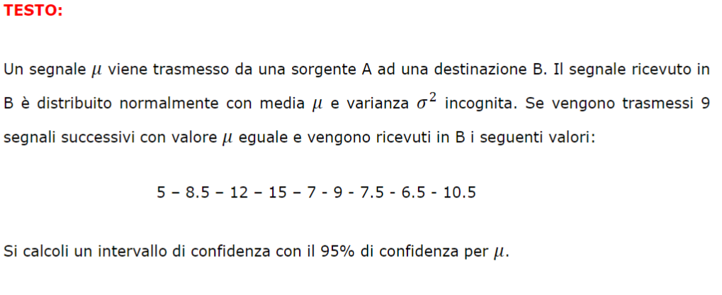
 |  |  | 2
 |  |  | 3
 |  |  | 20
 |  |  | 18

 | con sn cappuccio ^ 2 | data la varianza campionaria Sn^2 --> Sn^2 cappuccio si calcola facebdo Sn^2(n/n-1)
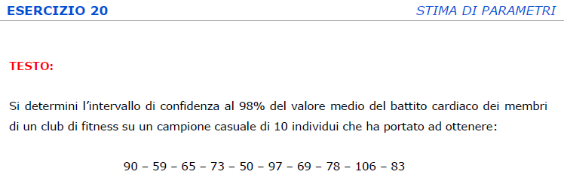
 |  |  | 12.1
 |  |  | 24.1

TIPO 3 | INTERVALLO CONFIDENZA μ NORMALE
 | con sigma |  | ESERCIZIO

 |  |  | 4
 |  |  | 5
 |  |  | 6B
 |  |  | 7.1
 |  |  | 8.1
 |  |  | 16.1
 |  |  | 17.1
 |  |  | 19.1
 |  |  | 21.1
 |  |  | 25.1
 |  |  | 26B

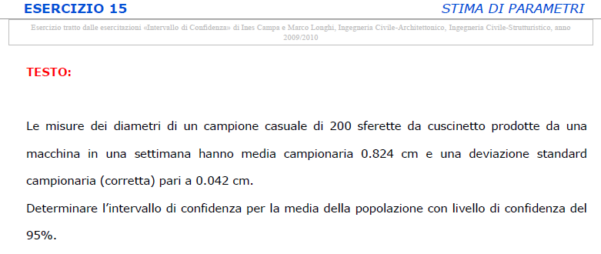
 | con sn cappuccio ^ 2
 |  |  | 15

TIPO 4 | STIMA μ E PROBABILITÀ INTERVALLO
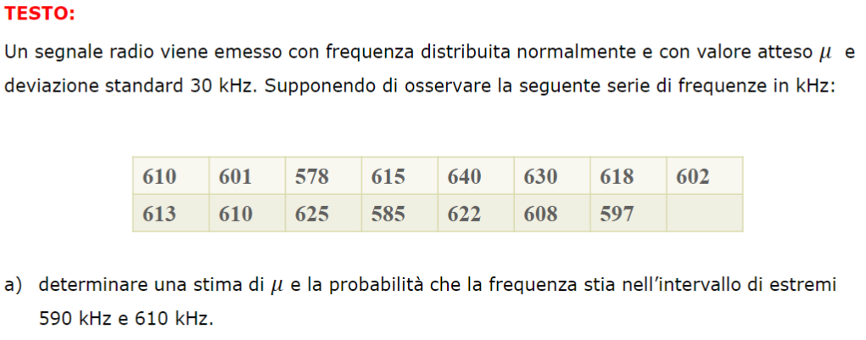
 |  |  | ESERCIZIO

 |  |  | 6A
 |  |  | 26A

TIPO 5 | TIPOLOGIA DEL PASTICCINO

 |  |  | ESERCIZIO

 |  |  | 7.3
 |  |  | 8.2
 |  |  | 19.2

TIPO 6 | INTERVALLO CONFIDENZA μ NORMALE partendo da BINOMIALE

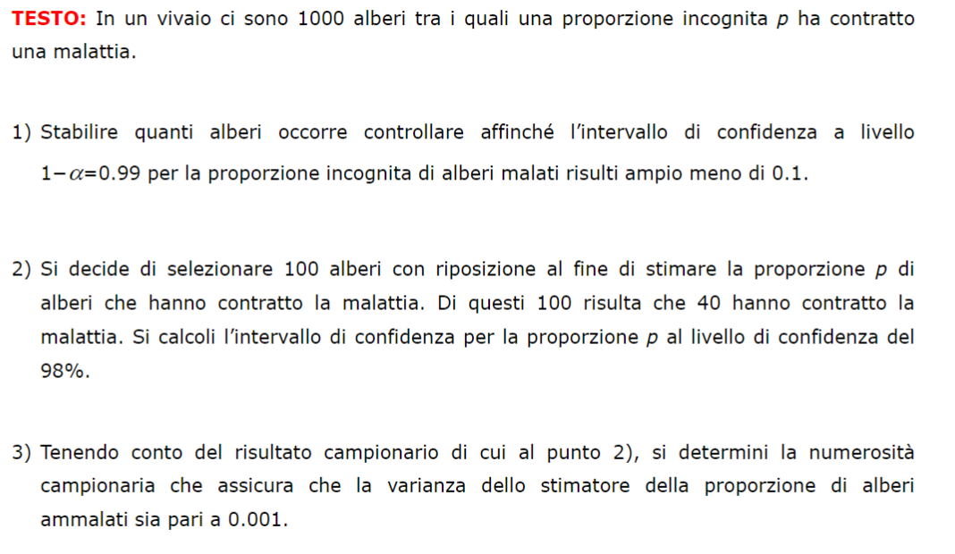
 |  |  | ESERCIZIO

 |  |  | 9
 |  |  | 10
 |  |  | 22
 |  |  | 28

TIPO 7 | INTERVALLO CONFIDENZA VARIANZA

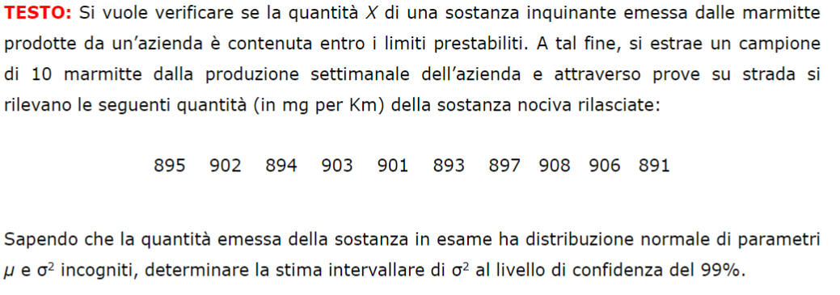
 | con sn cappuccio quadro e con n-1 gradi di libertà
 |  |  | ESERCIZIO

 |  |  | 11
 |  |  | 14
 |  |  | 23

 | con la sommatoria strana e con n gradi di libertà
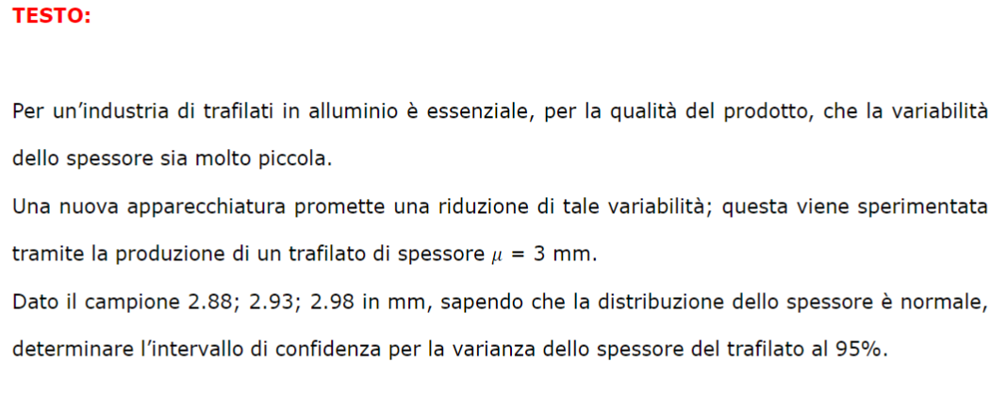
 |  |  | 13
 |  |  | 27

MODULO 6
capitolo 6 | test parametrici
TIPO 1
 |  |  |  | ESERCIZI

 |  |  |  | 1

TIPO 2 | determinare la regola di decisione |  |  | ESERCIZI
 | regione critica con z (1-alfa/2) | non nota mu
 |  |  |  | 2

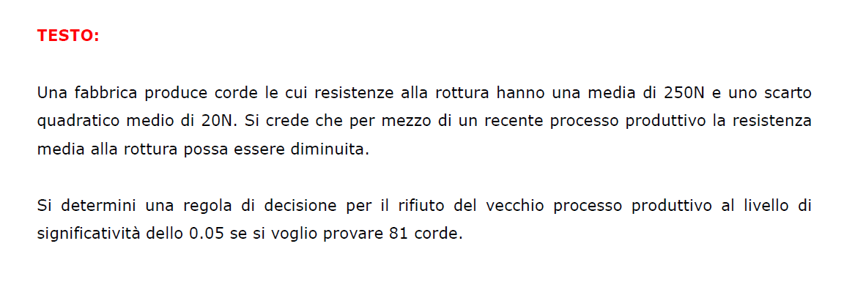
 | regione critica con z (1-alfa) | nota mu |  | 3 | devo trovare x medio e poi calcolare regione critica
testo 22 |  |  |  | 22 | devo trovare x medio e poi calcolare regione critica

TIPO 3

 |  |  |  | ESERCIZI

 |  |  |  | 4

TIPO 4 | test su uguaglianza di varianze di due popolazioni |  |  | ESERCIZI
 | regione critica C' con f(alfa/2), f(1-alfa/2)

 |  |  |  | 6
 |  |  |  | 27

 | regione critica C''' con f(1-alfa)
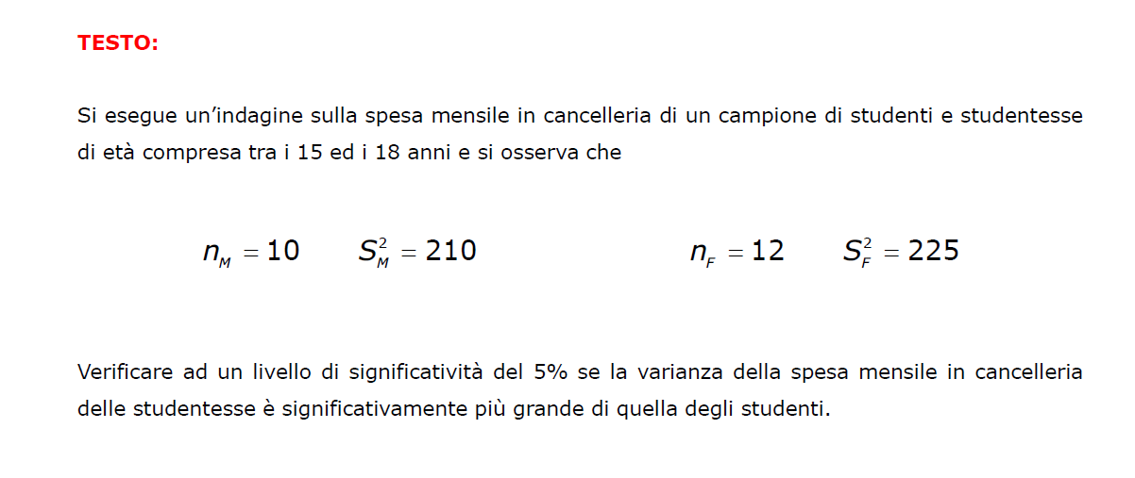
 |  |  |  | 9

TIPO 5
 |  |  |  | ESERCIZI
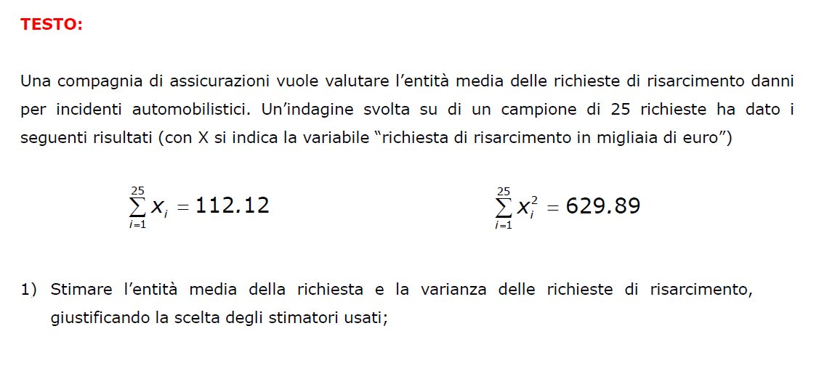
 |  |  |  | 7.1
 |  |  |  | 26.1

TIPO 6 | popolazione distribuita secondo una t di Student con sigma^2 non nota |  |  | ESERCIZI
regione con t(1-alfa) e vedere se Tn appartiene alla regione |  | note la sommatoria di Xi^2, di Xmedio^2, nota Sn^2 e Xmedio e alfa
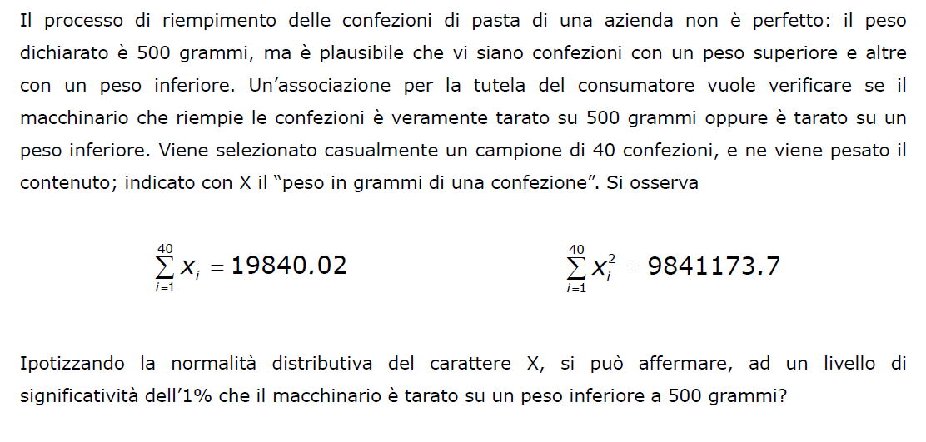
 |  |  |  | 7.2
 |  |  |  | 8
 |  |  |  | 11 | trovare la differenza tra prima e dopo, ma solo tra stesso criterio
 |  |  |  | 26.2

regione con t(1-alfa/2) e stima intervallare per mu |  | noti n, Xmedio e Sn^2 e alfa
 |  |  |  | 18B
 |  |  |  | 19B

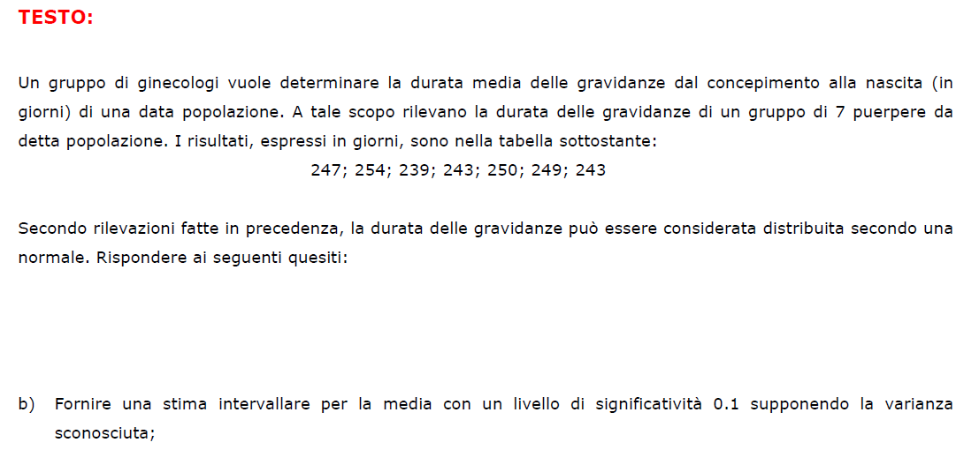
regione con t(1-alfa/2) e vedere se Tn appartiene alla regione |  | noti n, Xmedio, mu e Sn^2 e alfa
 |  |  |  | 14A
 |  |  |  | 15B
 |  |  |  | 16A
 |  |  |  | 17
 |  |  |  | 19A
 |  |  |  | 20A
 |  |  |  | 23B
 |  |  |  | 28A

TIPO 7 | test di incorrelazione |  |  | ESERCIZI
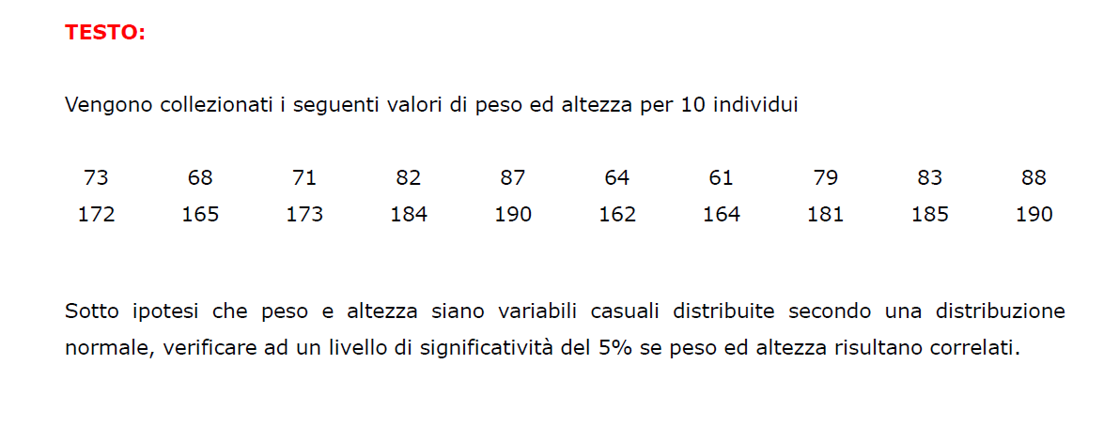
 |  |  |  | 10
 |  |  |  | 24

TIPO 8 | test sulla differenza delle medie di due popolazioni |  |  | ESERCIZI

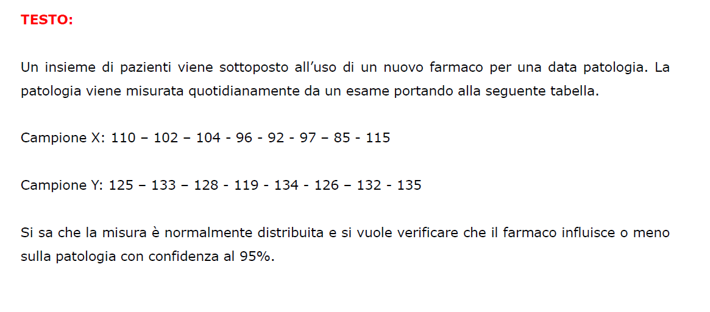
 |  |  |  | 12
 |  |  |  | 13
 |  |  |  | 25

TIPO 9 | popolazione con distribuzione chi quadro

fornire stima intervallare per la varianza;;;regione con q(alfa/2), q(1-alfa/2) |  | noti Sn^2,n e alfa | potrebbe dare S^2 da cui poi si calcola Sn^2 | ESERCIZI
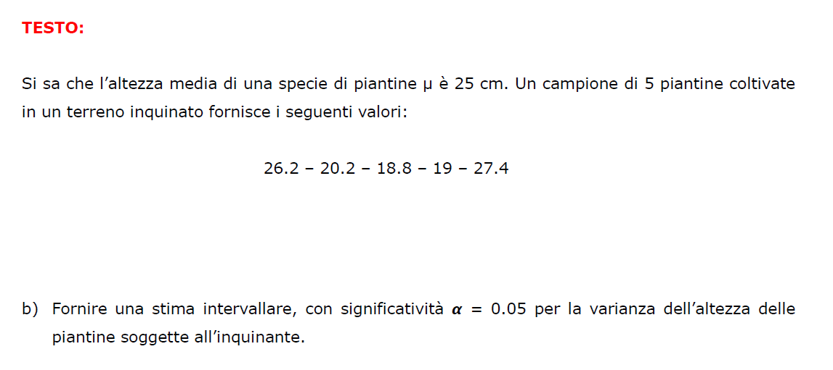
 |  |  |  | 14B
 |  |  |  | 16D
 |  |  |  | 19C
 |  |  |  | 20B
 |  |  |  | 21C
 |  |  |  | 28D

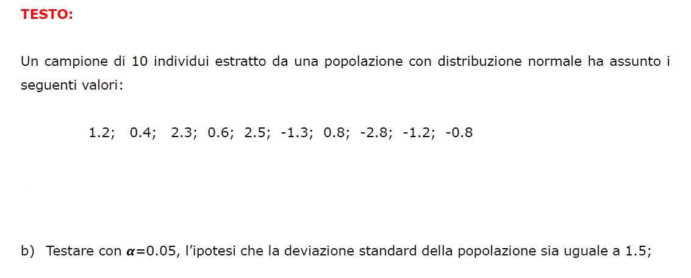
vedere se Qn appartiene alla regione;;;regione con q(alfa/2), q(1-alfa/2) |  | noti Sn^2,n, sigma/sigma^2 e alfa | potrebbe dare S^2 da cui poi si calcola Sn^2
 |  |  |  | ESERCIZI
 |  |  |  | 16B
 |  |  |  | 18D
 |  |  |  | 28B

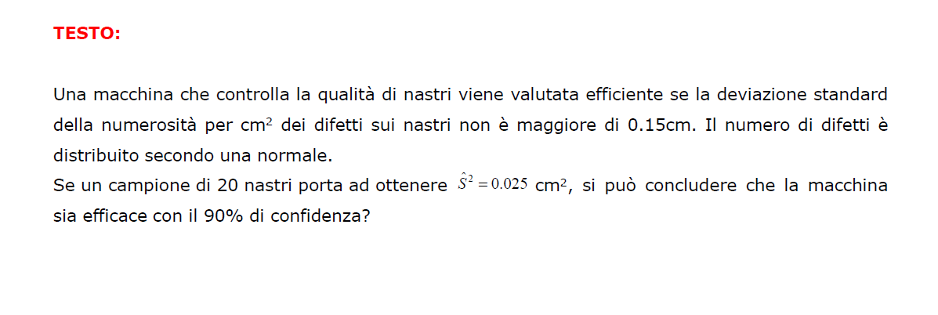
vedere se Qn appartiene alla regione;;;regione con q(1-alfa) |  | noti S^2/Sn^2, sigma/sigma^2, alfa, n
 |  |  |  | 5

TIPO 10 | popolazione con distribuzione normale e varianza sigma^2 nota
vedere se Z appartiene alla regione;;; regione con z(1-alfa/2) |  | noti Xmedio, sigma/sigma^2, mu, n e alfa |  | ESERCIZI
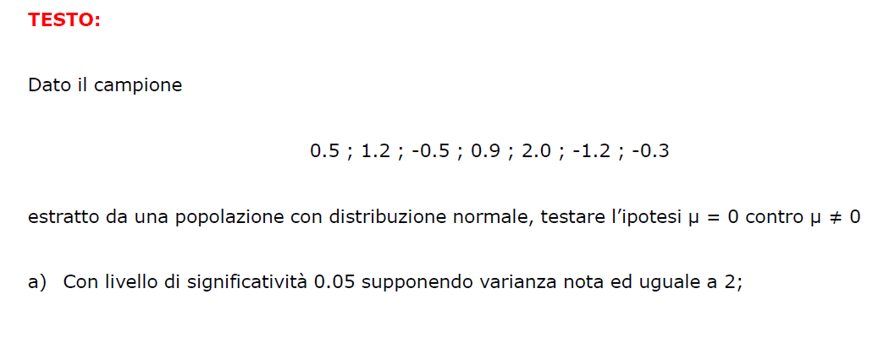
 |  |  |  | 15A
 |  |  |  | 21B
 |  |  |  | 23A
 |  |  |  | 28C

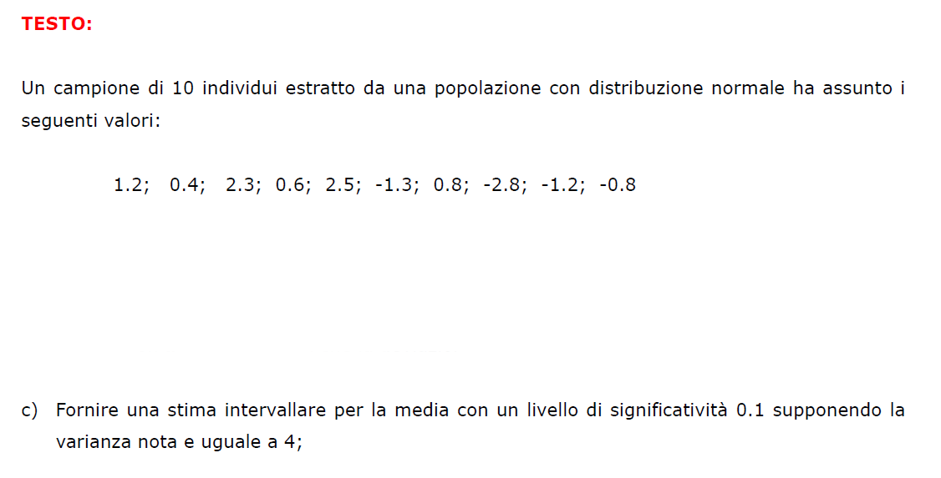
stima intervallare per mu;;;regione con z(1-alfa/2) |  | noti Xmedio, sigma/sigma^2, n e alfa
 |  |  |  | 16C
 |  |  |  | 18A
 |  |  |  | 21A

TIPO 11 | domanda sulle ipotesi sottintese... |  |  | ESERCIZI

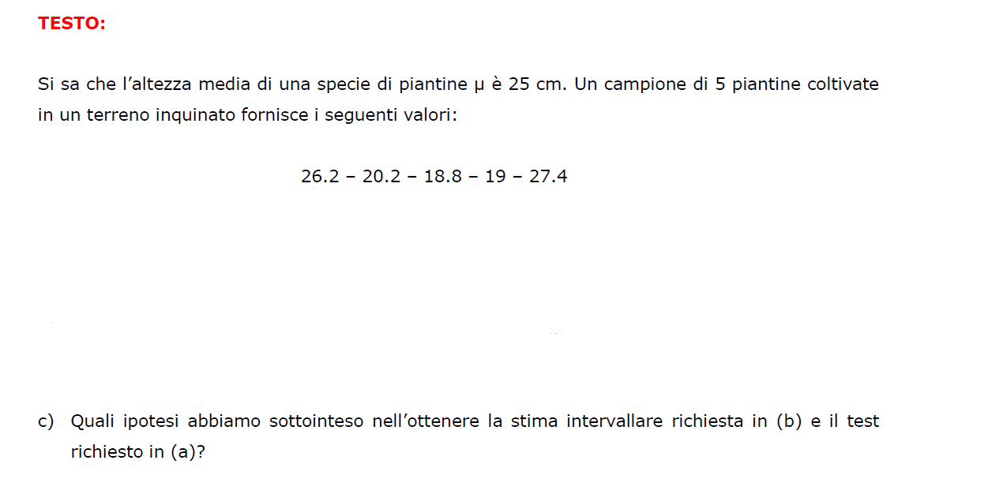
 |  |  |  | 14C
 |  |  |  | 20C

TIPO 12 | trovare n data l'ampiezza della popolazione
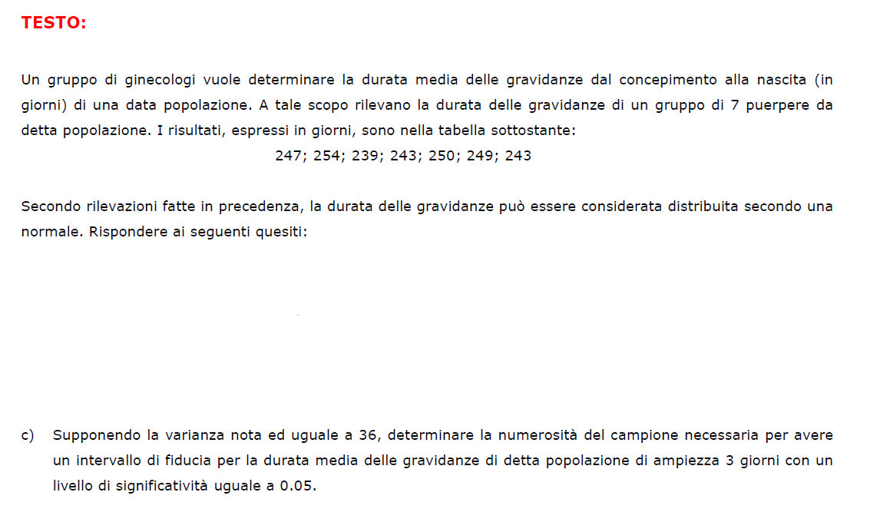
 |  |  |  | 18C

MODULO 7
TIPO 1 | Kolmogorov-Smirnov

 |  | ESERCIZI | Uniforme | Esponenziale | Test del Confronto
 |  |  | 1 | 2.2 | 12
 |  |  | 2.1 | 16.2
 |  |  | 16.1 | 20.2
 |  |  | 20.1
 |  |  | 25

TIPO 2 | Chi-Quadro

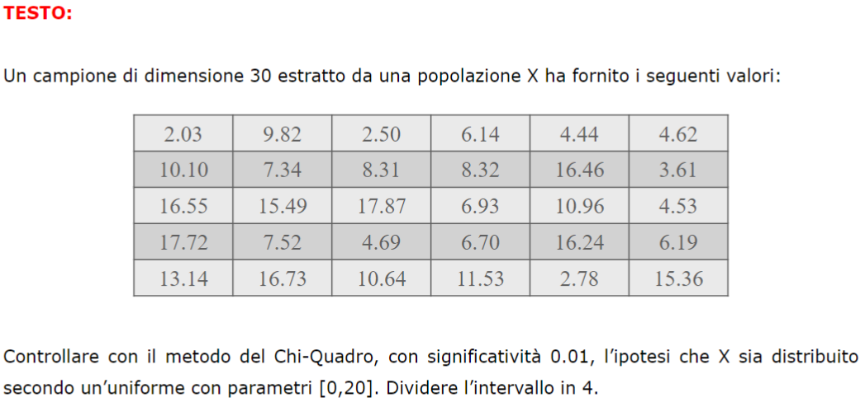
 |  | ESERCIZI | Uniforme | Binomiale | Dado(uniforme) | indipendenza
 |  |  | 3 | 7 | 8 | 13
 |  |  | 4 | 28 | 15 | 18
 |  |  | 19 |  | 26
 |  |  | 27

TIPO 3 | INDIPENDENZA

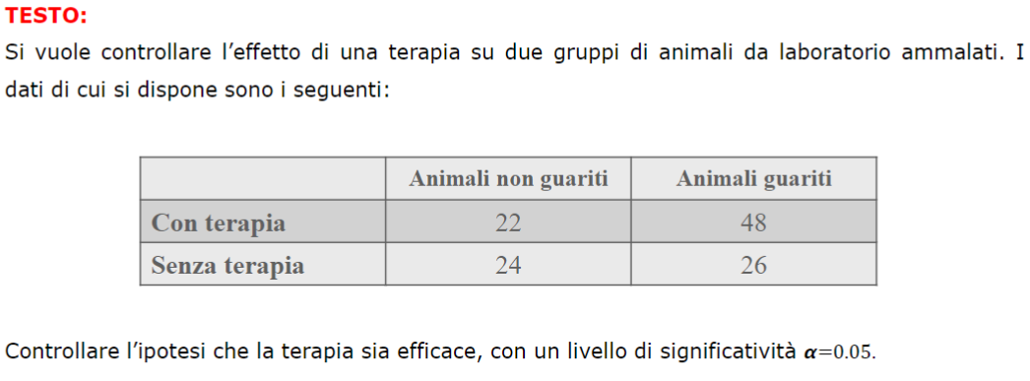
 |  | ESERCIZIO | chi quadro
 |  | 5 | 13
 |  | 6 | 18
 |  | 23

TIPO 4 | test dei segni


 |  | ESERCIZIO
 |  | 9
 |  | 17
 |  | 21

TIPO 5 | test dei ranghi


 |  | ESERCIZIO
 |  | 10
 |  | 14
 |  | 22


TIPO 6 | test incorrelazione Spearman
 |  | ESERCIZIO
 |  | 11
 |  | 24

MODULO 8

RICHIESTA 1 | Stimare i coefficienti di regressione di Y su X
 |  |  |  |  | ESERCIZI
 |  |  |  |  | 1.a
 |  |  |  |  | 3.a
 |  |  |  |  | 4.a
 |  |  |  |  | 5.a
 |  |  |  |  | 6.a
 |  |  |  |  | 11.a
 |  |  |  |  | 13.a






RICHIESTA 2 | Stimare il coefficiente di correlazione lineare tra X e Y e si discuta la correlazione tra i due caratteri
 |  |  |  |  | ESERCIZI
 |  |  |  |  | 2.a
 |  |  |  |  | 7.a
 |  |  |  |  | 8.a
 |  |  |  |  | 9.a
 |  |  |  |  | 10.a
 |  |  |  |  | 12.a
 |  |  |  |  | 14.a
 |  |  |  |  | 15.a






RICHIESTA 3 | Verificare se l’intercetta è significativamente diversa da zero con confidenza
 |  |  |  |  | ESERCIZI

 |  |  |  |  | 1.b
 |  |  |  |  | 5.b | (Verificare la presenza dell'intercetta nel modello di regressione)
 |  |  |  |  | 11.b | (Non dato valore della confidenza)












RICHIESTA 4 | Si determini la retta di regressione lineare (minimi quadrati) Y= α0+α1X |  |  |  | ESERCIZI
 |  |  |  |  | 2.b
 |  |  |  |  | 7.b
 |  |  |  |  | 8.b
 |  |  |  |  | 9.b
 |  |  |  |  | 10.b
 |  |  |  |  | 12.b
 |  |  |  |  | 14.b
 |  |  |  |  | 15.b






RICHIESTA 5 | Calcolare i residui per le osservazioni disponibili |  |  |  | ESERCIZI
 |  |  |  |  | 5.c
 |  |  |  |  | 6.b


RICHIESTA 6 | Calcolare il coefficiente di determinazione (oppure calcolare il valore di R^2)
 |  |  |  |  | ESERCIZI
 |  |  |  |  | 6.c
 |  |  |  |  | 11.c


RICHIESTA 7 | Verificare se l'ipotesi di regressione è validata
 |  |  |  |  | ESERCIZI
 |  |  |  |  | 3.b | Verificare l'ipotesi di regressione di Y su X con confidenza pari a 0.95
 |  |  |  |  | 4.b | Verificare se la variabile altezza X è significativa per prevedere il valore del peso Y (con confidenza 0 95)
 |  |  |  |  | 13.b | Verificare mediante test statistico l’ipotesi di regressione












RICHIESTA 8 | Si fornisca una stima puntuale ed una intervallare (con livello di fiducia .... della varianza dei residui)
 |  |  |  |  | ESERCIZI
 |  |  |  |  | 7.c
 |  |  |  |  | 8.c
 |  |  |  |  | 15.c










RICHIESTA 9 | Si trovi una stima puntuale della varianza dei residui
 |  |  |  |  | ESERCIZI
 |  |  |  |  | 10.c
 |  | <------------ | ---------------------- | --------------------- | 12.c



RICHIESTA 10 | Stimare il valore atteso della variabile di risposta Y quando il regressore X vale ...

 |  |  |  |  | ESERCIZI
 |  |  |  |  | 1.c
 |  |  |  |  | 2.c
 |  |  |  |  | 4.c | (richiesta leggermente diversa)
 |  |  |  |  | 7.d
 |  |  |  |  | 8.d
 |  |  |  |  | 9.c
 |  |  |  |  | 13.c
 |  |  |  |  | 14.c

